Blad1
 | Groenemal | Groenemal
1/1/2014 | 6.145 | 6.095
1/2/2014 | 6.136 | 6.09
1/3/2014 | 6.124 | 6.079
1/4/2014 | 6.166 | 6.107
1/5/2014 | 6.155 | 6.096
1/6/2014 | 6.143 | 6.093
1/7/2014 | 6.15 | 6.094
1/8/2014 | 6.18 | 6.115
1/9/2014 | 6.19 | 6.124
1/10/2014 | 6.202 | 6.132
1/11/2014 | 6.16 | 6.103
1/12/2014 | 6.146 | 6.092
1/13/2014 | 6.131 | 6.086
1/14/2014 | 6.125 | 6.079
1/15/2014 | 6.103 | 6.062
1/16/2014 | 6.137 | 6.09
1/17/2014 | 6.144 | 6.093
1/18/2014 | 6.147 | 6.096
1/19/2014 | 6.13 | 6.085
1/20/2014 | 6.103 | 6.068
1/21/2014 | 6.102 | 6.069
1/22/2014 | 6.088 | 6.058
1/23/2014 | 6.085 | 6.056
1/24/2014 | 6.11 | 6.077
1/25/2014 | 6.1 | 6.069
1/26/2014 | 6.164 | 6.108
1/27/2014 | 6.292 | 6.198
1/28/2014 | 6.223 | 6.149
1/29/2014 | 6.161 | 6.104
1/30/2014 | 6.122 | 6.079
1/31/2014 | 6.098 | 6.06
2/1/2014 | 6.091 | 6.053
2/2/2014 | 6.092 | 6.055
2/3/2014 | 6.091 | 6.062
2/4/2014 | 6.091 | 6.062
2/5/2014 | 6.084 | 6.057
2/6/2014 | 6.072 | 6.045
2/7/2014 | 6.156 | 6.104
2/8/2014 | 6.275 | 6.188
2/9/2014 | 6.23 | 6.152
2/10/2014 | 6.173 | 6.112
2/11/2014 | 6.133 | 6.081
2/12/2014 | 6.122 | 6.079
2/13/2014 | 6.144 | 6.099
2/14/2014 | 6.165 | 6.11
2/15/2014 | 6.189 | 6.121
2/16/2014 | 6.144 | 6.088
2/17/2014 | 6.11 | 6.069
2/18/2014 | 6.098 | 6.06
2/19/2014 | 6.089 | 6.052
...
 | Groenemal | Groenemal
 | boven | beneden
 | mNAP | mNAP
 | [gemiddelde] | [gemiddelde]
2014-01-01 | 6.145 | 6.095
2014-01-02 | 6.136 | 6.09
2014-01-03 | 6.124 | 6.079
2014-01-04 | 6.166 | 6.107
2014-01-05 | 6.155 | 6.096
2014-01-06 | 6.143 | 6.093
2014-01-07 | 6.15 | 6.094
2014-01-08 | 6.18 | 6.115
2014-01-09 | 6.19 | 6.124
2014-01-10 | 6.202 | 6.132
2014-01-11 | 6.16 | 6.103
2014-01-12 | 6.146 | 6.092
2014-01-13 | 6.131 | 6.086
2014-01-14 | 6.125 | 6.079
2014-01-15 | 6.103 | 6.062
2014-01-16 | 6.137 | 6.09
2014-01-17 | 6.144 | 6.093
2014-01-18 | 6.147 | 6.096
2014-01-19 | 6.13 | 6.085
2014-01-20 | 6.103 | 6.068
2014-01-21 | 6.102 | 6.069
2014-01-22 | 6.088 | 6.058
2014-01-23 | 6.085 | 6.056
2014-01-24 | 6.11 | 6.077
2014-01-25 | 6.1 | 6.069
2014-01-26 | 6.164 | 6.108
2014-01-27 | 6.292 | 6.198
2014-01-28 | 6.223 | 6.149
2014-01-29 | 6.161 | 6.104
2014-01-30 | 6.122 | 6.079
2014-01-31 | 6.098 | 6.06
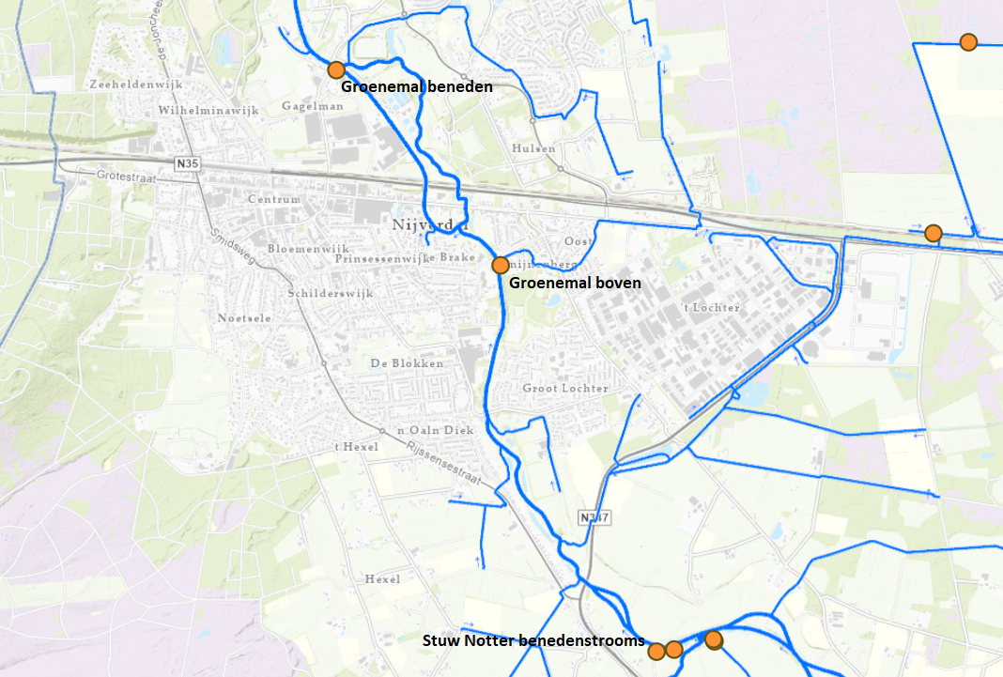
2014-02-01 | 6.091 | 6.053
2014-02-02 | 6.092 | 6.055
2014-02-03 | 6.091 | 6.062
2014-02-04 | 6.091 | 6.062
2014-02-05 | 6.084 | 6.057
2014-02-06 | 6.072 | 6.045
2014-02-07 | 6.156 | 6.104
2014-02-08 | 6.275 | 6.188
2014-02-09 | 6.23 | 6.152
2014-02-10 | 6.173 | 6.112
2014-02-11 | 6.133 | 6.081
2014-02-12 | 6.122 | 6.079
2014-02-13 | 6.144 | 6.099
2014-02-14 | 6.165 | 6.11
2014-02-15 | 6.189 | 6.121
2014-02-16 | 6.144 | 6.088
2014-02-17 | 6.11 | 6.069
2014-02-18 | 6.098 | 6.06
2014-02-19 | 6.089 | 6.052
2014-02-20 | 6.094 | 6.061
2014-02-21 | 6.136 | 6.093
2014-02-22 | 6.129 | 6.087
2014-02-23 | 6.087 | 6.051
2014-02-24 | 6.093 | 6.065
2014-02-25 | 6.084 | 6.057
2014-02-26 | 6.078 | 6.052
2014-02-27 | 6.068 | 6.043
2014-02-28 | 6.083 | 6.057
2014-03-01 | 6.079 | 6.052
2014-03-02 | 6.068 | 6.043
2014-03-03 | 6.051 | 6.029
2014-03-04 | 6.047 | 6.025
2014-03-05 | 6.056 | 6.038
2014-03-06 | 6.046 | 6.032
2014-03-07 | 6.045 | 6.03
2014-03-08 | 6.045 | 6.03
2014-03-09 | 6.038 | 6.025
2014-03-10 | 6.033 | 6.021
2014-03-11 | 6.033 | 6.023
2014-03-12 | 6.05 | 6.04
2014-03-13 | 6.056 | 6.045
2014-03-14 | 6.05 | 6.039
2014-03-15 | 6.049 | 6.036
2014-03-16 | 6.049 | 6.037
2014-03-17 | 6.043 | 6.032
2014-03-18 | 6.041 | 6.031
2014-03-19 | 6.051 | 6.036
2014-03-20 | 6.049 | 6.039
2014-03-21 | 6.084 | 6.062
2014-03-22 | 6.074 | 6.05
2014-03-23 | 6.064 | 6.04
2014-03-24 | 6.06 | 6.034
2014-03-25 | 6.067 | 6.049
2014-03-26 | 6.045 | 6.029
2014-03-27 | 6.041 | 6.027
2014-03-28 | 6.026 | 6.014
2014-03-29 | 6.039 | 6.031
2014-03-30 | 6.042 | 6.032
2014-03-31 | 6.039 | 6.031
2014-04-01 | 6.038 | 6.03
2014-04-02 | 6.038 | 6.03
2014-04-03 | 6.037 | 6.029
2014-04-04 | 6.033 | 6.027
2014-04-05 | 6.03 | 6.024
2014-04-06 | 6.024 | 6.018
2014-04-07 | 6.022 | 6.015
2014-04-08 | 6.052 | 6.037
2014-04-09 | 6.046 | 6.035
2014-04-10 | 6.042 | 6.032
2014-04-11 | 6.041 | 6.03
2014-04-12 | 6.035 | 6.026
2014-04-13 | 6.038 | 6.03
2014-04-14 | 6.051 | 6.039
2014-04-15 | 6.053 | 6.039
2014-04-16 | 6.058 | 6.047
2014-04-17 | 6.054 | 6.04
2014-04-18 | 6.07 | 6.054
2014-04-19 | 6.067 | 6.053
2014-04-20 | 6.063 | 6.05
2014-04-21 | 6.063 | 6.049
2014-04-22 | 6.051 | 6.032
2014-04-23 | 6.054 | 6.043
2014-04-24 | 6.056 | 6.041
2014-04-25 | 6.041 | 6.025
2014-04-26 | 6.044 | 6.028
2014-04-27 | 6.065 | 6.042
2014-04-28 | 6.062 | 6.038
2014-04-29 | 6.063 | 6.041
2014-04-30 | 6.077 | 6.047
2014-05-01 | 6.07 | 6.045
2014-05-02 | 6.055 | 6.035
2014-05-03 | 6.036 | 6.018
2014-05-04 | 6.043 | 6.029
2014-05-05 | 6.057 | 6.044
2014-05-06 | 6.048 | 6.038
2014-05-07 | 6.051 | 6.034
2014-05-08 | 6.051 | 6.032
2014-05-09 | 6.143 | 6.09
2014-05-10 | 6.153 | 6.094
2014-05-11 | 6.117 | 6.064
2014-05-12 | 6.151 | 6.089
2014-05-13 | 6.146 | 6.084
2014-05-14 | 6.161 | 6.1
2014-05-15 | 6.129 | 6.078
2014-05-16 | 6.076 | 6.046
2014-05-17 | 6.064 | 6.038
2014-05-18 | 6.049 | 6.025
2014-05-19 | 6.043 | 6.022
2014-05-20 | 6.061 | 6.04
2014-05-21 | 6.037 | 6.018
2014-05-22 | 6.06 | 6.042
2014-05-23 | 6.082 | 6.049
2014-05-24 | 6.051 | 6.028
2014-05-25 | 6.039 | 6.018
2014-05-26 | 6.071 | 6.044
2014-05-27 | 6.221 | 6.133
2014-05-28 | 6.241 | 6.149
2014-05-29 | 6.301 | 6.19
2014-05-30 | 6.169 | 6.096
2014-05-31 | 6.122 | 6.068
2014-06-01 | 6.104 | 6.055
2014-06-02 | 6.095 | 6.053
2014-06-03 | 6.091 | 6.05
2014-06-04
2014-06-05
2014-06-06
2014-06-07
2014-06-08
2014-06-09
2014-06-10 | 6.123 | 6.062
2014-06-11 | 6.107 | 6.06
2014-06-12 | 6.082 | 6.043
2014-06-13 | 6.064 | 6.033
2014-06-14 | 6.069 | 6.041
2014-06-15 | 6.05 | 6.025
2014-06-16 | 6.054 | 6.03
2014-06-17 | 6.066 | 6.038
2014-06-18 | 6.078 | 6.054
2014-06-19 | 6.08 | 6.054
2014-06-20 | 6.055 | 6.025
2014-06-21 | 6.051 | 6.031
2014-06-22 | 6.059 | 6.038
2014-06-23 | 6.052 | 6.032
2014-06-24 | 6.02 | 6.012
2014-06-25 | 6.046 | 6.034
2014-06-26 | 6.04 | 6.029
2014-06-27 | 6.025 | 6.017
2014-06-28 | 6.016 | 6.011
2014-06-29 | 6.064 | 6.039
2014-06-30 | 6.087 | 6.052
2014-07-01 | 6.039 | 6.022
2014-07-02 | 6.03 | 6.02
2014-07-03 | 6.043 | 6.036
2014-07-04 | 6.035 | 6.03
2014-07-05 | 6.039 | 6.032
2014-07-06 | 6.058 | 6.042
2014-07-07 | 6.092 | 6.051
2014-07-08 | 6.081 | 6.052
2014-07-09 | 6.129 | 6.074
2014-07-10 | 6.109 | 6.06
2014-07-11 | 6.095 | 6.055
2014-07-12 | 6.16 | 6.094
2014-07-13 | 6.076 | 6.043
2014-07-14 | 6.08 | 6.046
2014-07-15 | 6.063 | 6.036
2014-07-16 | 6.063 | 6.045
2014-07-17 | 6.072 | 6.053
2014-07-18 | 6.07 | 6.051
2014-07-19 | 6.035 | 6.024
2014-07-20 | 6.047 | 6.039
2014-07-21 | 6.091 | 6.058
2014-07-22 | 6.07 | 6.047
2014-07-23 | 6.035 | 6.027
2014-07-24 | 6.03 | 6.026
2014-07-25 | 6.026 | 6.022
2014-07-26 | 6.054 | 6.042
2014-07-27 | 6.051 | 6.034
2014-07-28 | 6.083 | 6.057
2014-07-29 | 6.212 | 6.129
2014-07-30 | 6.088 | 6.052
2014-07-31 | 6.055 | 6.032
2014-08-01 | 6.054 | 6.037
2014-08-02 | 6.051 | 6.034
2014-08-03 | 6.047 | 6.037
2014-08-04 | 6.06 | 6.05
2014-08-05 | 6.044 | 6.035
2014-08-06 | 6.038 | 6.03
2014-08-07 | 6.04 | 6.032
2014-08-08 | 6.043 | 6.034
2014-08-09 | 6.1 | 6.062
2014-08-10 | 6.047 | 6.03
2014-08-11 | 6.091 | 6.057
2014-08-12 | 6.058 | 6.035
2014-08-13 | 6.042 | 6.024
2014-08-14 | 6.057 | 6.041
2014-08-15 | 6.077 | 6.051
2014-08-16 | 6.064 | 6.043
2014-08-17 | 6.053 | 6.035
2014-08-18 | 6.151 | 6.093
2014-08-19 | 6.128 | 6.078
2014-08-20 | 6.116 | 6.07
2014-08-21 | 6.114 | 6.065
2014-08-22 | 6.096 | 6.061
2014-08-23 | 6.081 | 6.052
2014-08-24 | 6.071 | 6.049
2014-08-25 | 6.098 | 6.068
2014-08-26 | 6.089 | 6.054
2014-08-27 | 6.072 | 6.045
2014-08-28 | 6.054 | 6.032
2014-08-29 | 6.048 | 6.03
2014-08-30 | 6.063 | 6.049
2014-08-31 | 6.074 | 6.051
2014-09-01 | 6.073 | 6.05
2014-09-02 | 6.08 | 6.057
2014-09-03 | 6.065 | 6.044
2014-09-04 | 6.05 | 6.035
2014-09-05 | 6.054 | 6.038
2014-09-06 | 6.038 | 6.025
2014-09-07 | 6.025 | 6.015
2014-09-08 | 6.037 | 6.026
2014-09-09 | 6.038 | 6.028
2014-09-10 | 6.032 | 6.018
2014-09-11 | 6.032 | 6.022
2014-09-12 | 6.043 | 6.035
2014-09-13 | 6.04 | 6.031
2014-09-14 | 6.032 | 6.027
2014-09-15 | 6.025 | 6.021
2014-09-16 | 6.038 | 6.032
2014-09-17 | 6.045 | 6.038
2014-09-18 | 6.029 | 6.025
2014-09-19 | 6.024 | 6.019
2014-09-20 | 6.032 | 6.024
2014-09-21 | 6.091 | 6.054
2014-09-22 | 6.054 | 6.037
2014-09-23 | 6.03 | 6.021
2014-09-24 | 6.032 | 6.021
2014-09-25 | 6.034 | 6.022
2014-09-26 | 6.03 | 6.022
2014-09-27 | 6.032 | 6.025
2014-09-28 | 6.027 | 6.021
2014-09-29 | 6.025 | 6.019
2014-09-30 | 6.029 | 6.023
2014-10-01 | 6.025 | 6.019
2014-10-02 | 6.019 | 6.012
2014-10-03 | 6.024 | 6.018
2014-10-04 | 6.026 | 6.022
2014-10-05 | 6.041 | 6.035
2014-10-06 | 6.042 | 6.036
2014-10-07 | 6.058 | 6.048
2014-10-08 | 6.039 | 6.031
2014-10-09 | 6.055 | 6.041
2014-10-10 | 6.042 | 6.034
2014-10-11 | 6.042 | 6.033
2014-10-12 | 6.062 | 6.043
2014-10-13 | 6.045 | 6.028
2014-10-14 | 6.038 | 6.025
2014-10-15 | 6.049 | 6.037
2014-10-16 | 6.049 | 6.037
2014-10-17 | 6.046 | 6.034
...

